상품제안서
페니체 여권 포켓 슬리브 | 상품코드: S42455

 |  |  |  |  |  |  | 02-713-8555 | www.synergygift.co.kr
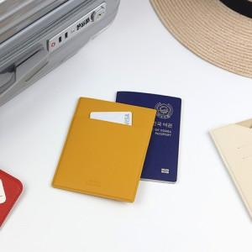

【상세/제작정보】 | <p><span style="font-size: 12pt;">* 주문 제작 상품으로 납기까지 약 2주 정도 소요됩니다 .</span></p><p><span style="font-size: 12pt;">* 100개이하 구매 불가능 / 컬러 MOQ 100개입니다.</span></p><p><span style="font-size: 12pt;">* 불박 인쇄 사이즈 4X2cm 이내 무료​ ( 오버 사이즈 별도 고객센터 문의 )</span>&nbsp;</p>

【인쇄/포장옵션】 | 불박, 금박, 풀칼라 / 포장불가능

【공급단가】 | 수량 | 100~ | 300~ | 500~ | 1,000~ | 3,000~
*VAT별도 | 단가 | 11,000원 | 10,750원 | 10,000원 | 9,400원 | 8,800원

【상품 URL】 | https://www.synergygift.co.kr:443/src/goods_detail.php?gdno=42455

